Feuil1
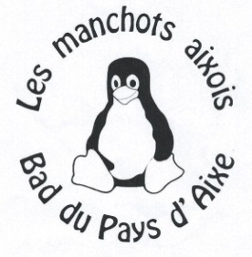
Club : |  |  |  | Sigle :
Responsable :
Adresse :
Portable :
E-Mail :
Attention les convocations seront envoyées par mail, merci de bien vérifier votre adresse

 |  |  |  | Double Mixte | DH et DD
H/F | Nom | Prénom | Licence | Partenaire et club si différent | Partenaire et club si différent | A payer

 |  |  |  |  |  | - €

Inscription à retourner avec le règlement par chèque à l'ordre de BADMINTON CLUB DU PAYS D'AIXE
Au plus tard le 18/11/2022 à Gwladys MAURY - 1 Moulin de la Mie - 87700 St Priest sous Aixe |  |  |  |  | tel : 06 25 33 02 49
Inscription : |  | 14€ pour un tableau et 18€ pour 2 tableaux |  |  | mail : tournois.bcpa@gmail.com

